sensor_pc
 | oREG原始出厂寄存器
 | nREG自定义修改后寄存器
 | 除私有之另外，其他指令遵循MODBUS标准

 | 功能码 | 描述 | 适用寄存器 | 寄存器描述 | 备注 | 数据结构
标准MODBUS协议 | 0x33 | 私有指令，PC端读取设备参数使用 | 0x0000（PC端读取设备版本号和板卡型号） 0x0001:校准1-5点采集值（返回4字节浮点） | 单个寄存器 | 与设备Modbus寄存器地址不是同一个 | PC端（寄存器0）： addr 0x33 00 00 00 01 CRCL CRCH 设备端（寄存器0）：addr 0x33 字节数 版本高8位 版本低8 板卡型号数据 CRCL CRCH
私有协议 | 0x56 | 私有指令，PC端写寄存器 | 0x000b:仪表类型0:温度仪表；1：压力仪表；默认为1 0x000c：pga放大倍数 0x000d:恒流值（写入4字节浮点，读一个寄存器返回4字节浮点）0.4/0.8，默认0.8 0x000e:工厂校准单位 0x000f:coe高16（写入4字节浮点，读一个寄存器返回4字节浮点） 0x0011:offsetH（写入4字节浮点，读一个寄存器返回4字节浮点） 0x0013:校准系数1（写入4字节浮点，读一个寄存器返回4字节浮点） 0x0015:校准系数2（写入4字节浮点，读一个寄存器返回4字节浮点） 0x0017:校准系数3（写入4字节浮点，读一个寄存器返回4字节浮点） 0x0019:校准系数4（写入4字节浮点，读一个寄存器返回4字节浮点） 0x001b:保存参数指令 1：保存 0x001c:清零/反清零0:清零；1：反清零 0x001d:工厂模式1：工厂校准；2：恢复出厂 0x001e:校准时写入的采集值1（写入4字节浮点，读一个寄存器返回4字节浮点） 0x0020:校准时写入的采集值2（写入4字节浮点，读一个寄存器返回4字节浮点） 0x0022:校准时写入的采集值3（写入4字节浮点，读一个寄存器返回4字节浮点） 0x0024:校准时写入的采集值4（写入4字节浮点，读一个寄存器返回4字节浮点） 0x0026:校准时写入的采集值5（写入4字节浮点，读一个寄存器返回4字节浮点） 0x0028:校准时写入标准值1（写入4字节浮点，读一个寄存器返回4字节浮点） 0x002a:校准时写入标准值2（写入4字节浮点，读一个寄存器返回4字节浮点） 0x002c:校准时写入标准值3（写入4字节浮点，读一个寄存器返回4字节浮点） 0x002e:校准时写入标准值4（写入4字节浮点，读一个寄存器返回4字节浮点） 0x0030:校准时写入标准值5（写入4字节浮点，读一个寄存器返回4字节浮点） 0x0032：屏蔽零点（写入4字节浮点，读一个寄存器返回4字节浮点aa） 0x0034:校准系数5（写入4字节浮点，读一个寄存器返回4字节浮点） 0x0036:滤波等级1-10 0x0037：校准时写入的用户采集值1（写入4字节浮点，读一个寄存器返回4字节浮点） 0x0039：校准时写入的用户采集值2（写入4字节浮点，读一个寄存器返回4字节浮点） |  |  | PC端： addr 56 oREG高8位 oREG低8位 寄存器数高8 寄存器数低8 字节数 数据 CRCL CRCH 设备端：addr 53 字节数 nREG高8位 nREG低8位 寄存器数高8 寄存器数低8 CRCL CRCH | a
 | 0x53 | 私有指令，PC端读取寄存器地址以及数据 | 设备端MODBUS寄存器地址 | 单个寄存器 |  | PC端： addr 53 oREG高8位 oREG高8位低8位 00 01 CRCL CRCH 设备端：addr 53 字节数 nREG高8位 nREG低8位 数据高8位 数据低8位 CRCL CRCH
 | 0x46 | 私有指令，PC端修改设备寄存器地址以及数据 | 设备端MODBUS寄存器地址 | 单个寄存器 |  | PC端： addr 46 oREG高8位 oREG高8位低8位 nREG高8位 nREG低8位 数据高8位 数据低8位 CRCL CRCH 设备端：原样返回

 |  | 上位机软件逻辑 1、按照指令使用要求命令，单个寄存器的不要操作多个寄存器 2、发送指令不要过快，中间要有50ms延迟 3、标准modbus和非标modbus要注意区分操作 4、工厂调整出厂参数时需要先发送0x001d进入工厂模式；用户操作时不需要进入工厂模式 5、软件修改参数后需要把参数逐一发送给设备，尽量避免所有参数一次性发送 5、最后点写入进行保存，发送0x001b命令 | 校准系数确定方法 上位机需要根据pga,采样值计算出校准系数1...4，然后发送给设备，具体计算方法为： 1、根据采样值计算对应电压：采样值*2.5/pga/8388607 2、根据5个点拟合出3次多项式，顺序为校准系数1对应3次幂，校准系数2对应2次幂以此类推 3、你和出四个校准系数后按照上表格命令发送给设备系数信息 |  |  | a

 | 按键处理
 | 地址 | 1-247 | key_irq_usr.indat[0].addr
 | baud | 0-7对应波特率 | key_irq_usr.indat[0].baud
 | par | 0..2 | NOE
 | spd | 0..1对应10 40
 | unit | 0...12
 | dot | 0...3对应0，1，2，3位
 | oft | 1...65535对应0到65534A
 | coe | 0.00...1.999对应0.0001-1.9999

 | 注意如果modbus地址不连续，而发送连续读取多个寄存器指令有可能出错，建议不要误操作

 |  | 采样值 | pga
 | 1 | 1731 | 1 | 0.00051587826203
 | 2 | 1732 | 1 | 0.00051617628529

 |  | 3355442.8

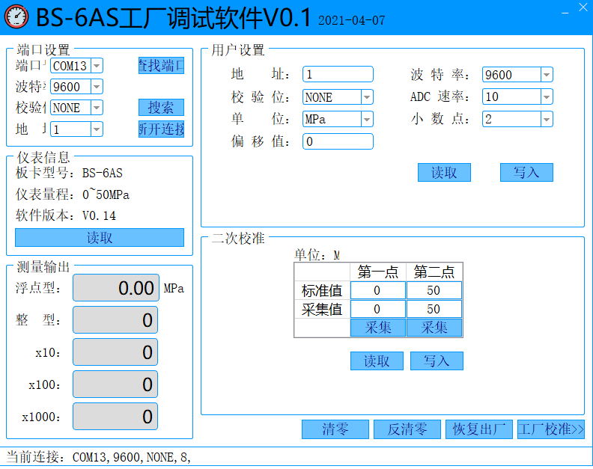
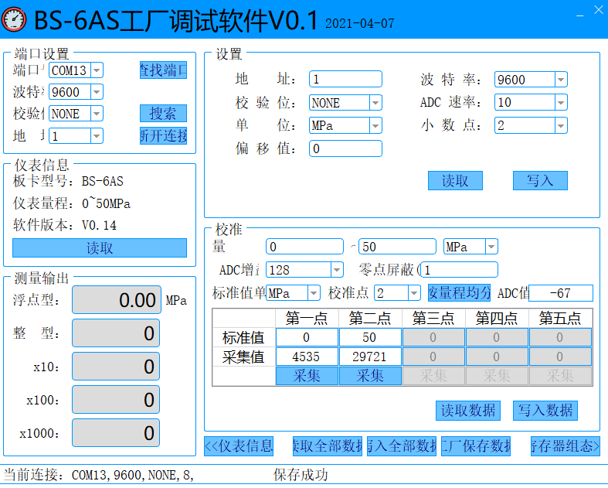

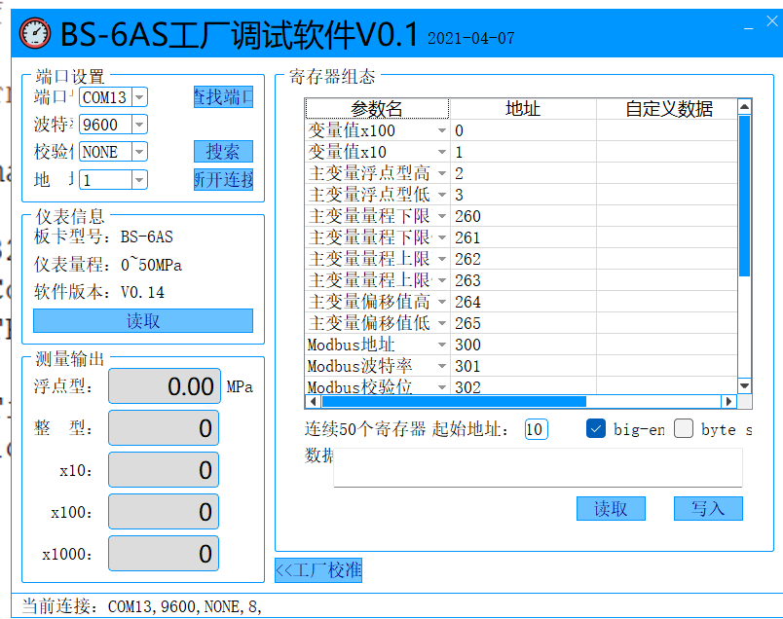

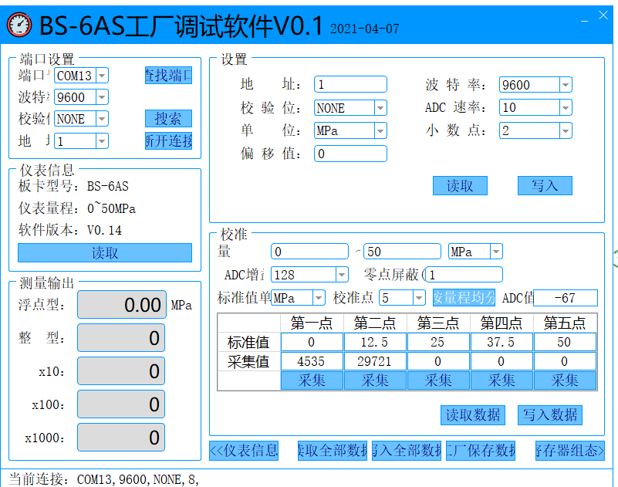

 | 1、需要绿色版免安装 2、搜索状态没有提示，不知道扫描到哪个地址了
 | 3、采样值点读取，发送的数据不对 | 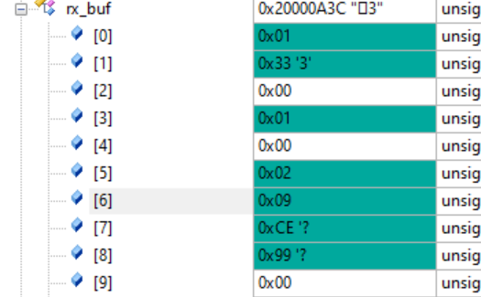
 | 4、板卡型号读取后，只有一次能正常读出实时值以及其他值，是不是发送数据太快，还是解析有问题
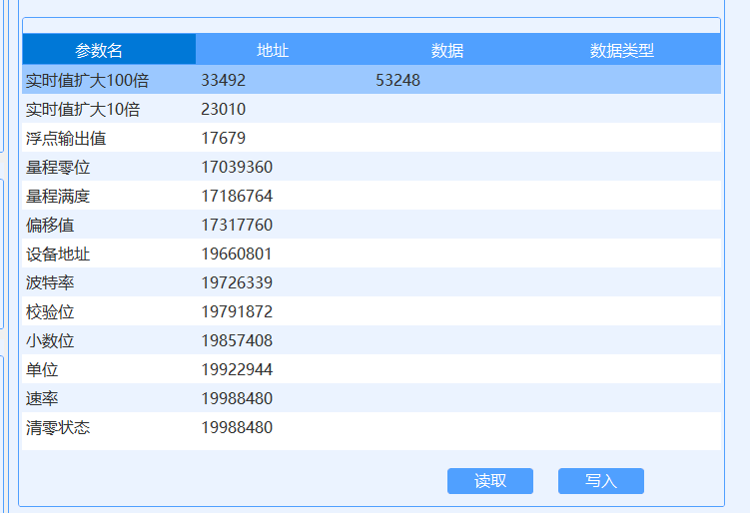
 | 5、显示数据读取成功，但是实际上波特率和adc速率没有读到
 | 6、读取失败了，地址应该是16进制显示

 | a

 |  | cr

 | 7、这里上电连接后也应该读过来

dtu
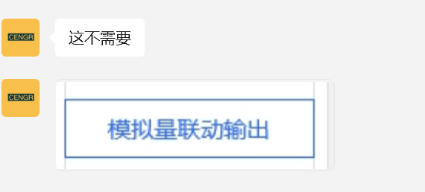
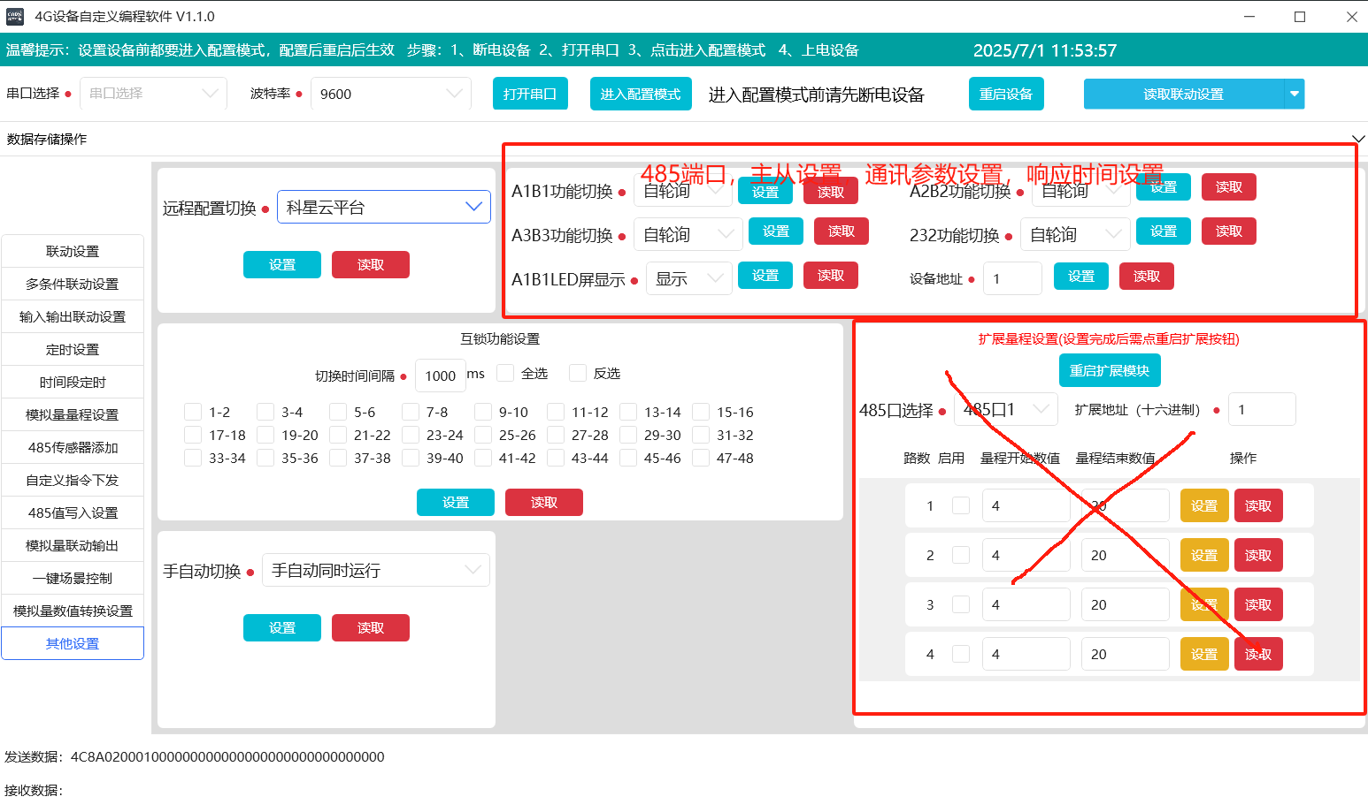
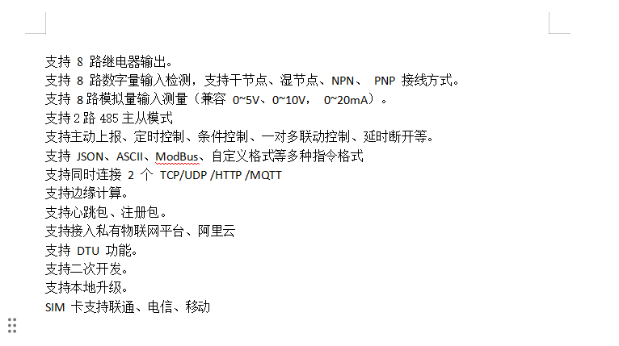
 |  | do | di | uart
 |  | 8 | 32 | 2

 |  | STM32F412RET6
 |  | EC800
 |  | SPI FLASH
 |  | 74hc595
 |  | 74HC165

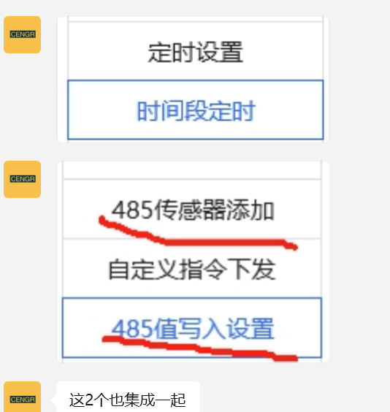
a

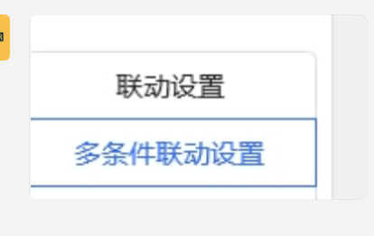
 | 按开启条件来判断是单条件还是多条件联动

